Hoja1
FICHA DE EVALUACIÓN |  |  |  |  |  |  |  | ROL
INMUEBLE DE CONSERVACIÓN HISTÓRICA |  |  |  |  |  |  |  | 565-22

1. IDENTIFICACIÓN
REGIÓN |  |  |  | COMUNA |  |  | CALLE |  |  | NÚMERO
XIII Región Metropolitana |  |  |  | Cerrillos |  |  | Av. Buzeta |  |  | 4479

ID PLANO |  |  |  | DENOMINACIÓN |  |  | AUTOR
 |  |  |  | Escuela Básica Pedro Aguirre Cerda |  |  | Sin Antecedentes

2. PLANO DE UBICACIÓN |  |  |  |  |  | 3. FOTO DEL EDIFICIO
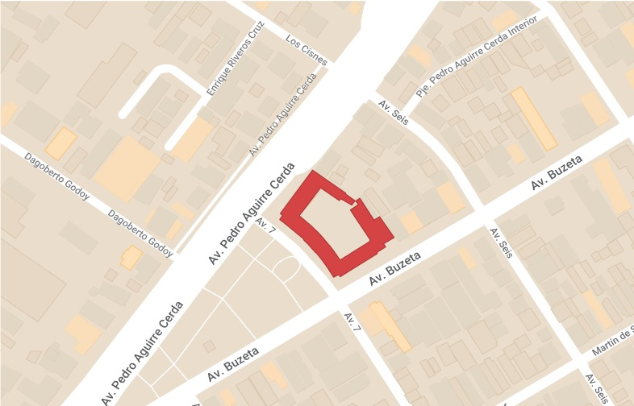 |  |  |  |  |  | 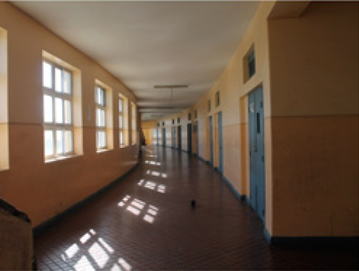 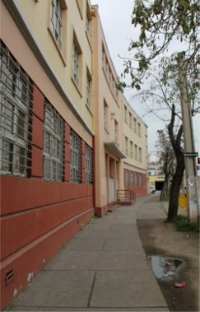

4. RESEÑA DE VALORES Y ATRIBUTOS PATRIMONIALES
4.1. VALOR URBANISTICO
La edificación se encuentra dentro del emblemático sector de Buzeta. Y por la calidad de su diseño arquitectónico contribuye a la calidad urbanística del sector.

4.2. VALOR ARQUITECTONICO
La arquitectura del inmueble es representante del Movimiento Moderno a nivel nacional. Destaca por ser una edificación imponente de 3 niveles, de volumanes simples y forma cúbica, con una curva en su fachada principal que permire una composición más dinámica. La fachada se compone de ventanas modulares y cuadrículadas.

4.3. VALOR HISTÓRICO
La edificación fue onstruida en 1946. Esta expresión arquitectónica pertenece a un período histórico en que se buscó la modernización institucional del estado, poniendo en valor la arquitectura escolar desarrollada como política pública.

4.4. VALOR ECONÓMICO
El edificio se encuentra en buen estado de conservación.

4.5. VALOR SOCIAL
El edificio es de carácter educativo, sigue en funcionamiento y aún forma parte de la imagen colectiva de la institucionalidad en la comuna, cumpliendo diversos roles sociales para la comunidad además del educativo.

5. EVALUACIÓN
VALOR |  | ATRIBUTOS |  |  | PUNTOS |  |  |  | CALIFICACIÓN
 |  | A | B | C |  |  |  |  | INSERTO EN ZCH
URBANO |  | 2.00 | 2.00 | 1.00 | 5.00 |  |  |  | SI | NO | █
ARQUITECTÓNICO |  | 1.00 | 1.00 | 2.00 | 4.00
HISTÓRICO |  | 0.00 | 2.00 | - | 2.00
ECONÓMICO |  | 2.00 | 1.00 | - | 3.00
SOCIAL |  | 2.00 | - | - | 2.00
PUNTAJE TOTAL |  |  |  |  | 16.00

6. REFERENCIAS BIBLIOGRÁFICAS
1. Torres, C. 2015. Arquitectura escolar pública como patrimonio moderno en Chile.
Fotos del Edificio: Libro Arquitectura escolar pública como patrimonio moderno en Chile, pág. 54 - Plano de ubicación: Elaboración propia a base de Mymaps de Google.

 |  |  | TABLA VALORES DE ATRIBUTOS
VALOR | ATRIBUTO |  |  | CONCEPTO |  |  |  |  |  |  | PTOS.
URBANO | A: Imagen |  |  | Se destaca por su aporte a la estructura o paisaje urbano |  |  |  |  |  |  |  | 2
 |  |  |  | Contribuye a la estructura o paisaje urbano |  |  |  |  |  |  |  | 0
 |  |  |  | No aporta a la estructura o imagen urbana |  |  |  |  |  |  |  | 0
 | B: Conjunto |  |  | Articula y es determinante en un conjunto o zona de valor patrimonial |  |  |  |  |  |  |  | 2
 |  |  |  | Forma parte de un conjunto o zona de valor patrimonial |  |  |  |  |  |  |  | 0
 |  |  |  | No forma parte de un conjunto o zona de valor patrimonial |  |  |  |  |  |  |  | 0
 | C: Entorno patrimonial |  |  | Está próximo a un elemento protegido o espacio público por valor patrimonial |  |  |  |  |  |  |  | 0
 |  |  |  | Está próximo a un elemento de valor patrimonial |  |  |  |  |  |  |  | 1
 |  |  |  | No está próximo a elementos de valor |  |  |  |  |  |  |  | 0
ARQUITECTÓNICO | A: Representatividad |  |  | Es un referente o es pionero de un estilo o tipología, o de un autor reconocido |  |  |  |  |  |  |  | 0
 |  |  |  | Es característico de un estilo o tipología |  |  |  |  |  |  |  | 1
 |  |  |  | No es característico de un estilo o tipología |  |  |  |  |  |  |  | 0
 | B: Singularidad |  |  | Es un elemento único en su estilo o tipología |  |  |  |  |  |  |  | 0
 |  |  |  | Es un ejemplo escaso de un estilo o tipología |  |  |  |  |  |  |  | 1
 |  |  |  | No es singular |  |  |  |  |  |  |  | 0
 | C: Morfología |  |  | Es un elemento de gran calidad estética y arquitectónica |  |  |  |  |  |  |  | 2
 |  |  |  | Es un elemento de calidad estética y arquitectónica |  |  |  |  |  |  |  | 0
 |  |  |  | No es un elemento de calidad estética y arquitectónica |  |  |  |  |  |  |  | 0
HISTÓRICO | A: Relevancia |  |  | Está declarado Monumento Histórico ó Zona Típica |  |  |  |  |  |  |  | 0
 |  |  |  | Está protegido por un Instrumento de Planificación Territorial |  |  |  |  |  |  |  | 0
 |  |  |  | No tiene protección legal |  |  |  |  |  |  |  | 0
 | B: Protección Legal |  |  | Se encuentra inserto en una Zona Típica |  |  |  |  |  |  |  | 0
 |  |  |  | Se encuentra inserto en una Zona de Conservación Histórica |  |  |  |  |  |  |  | 0
 |  |  |  | No se localiza en una Zona patrimonial con protección oficial |  |  |  |  |  |  |  | 0
 | C: Registrado por especialistas |  |  | Inmueble que por la calidad relevante de su tipología y/o sistema constructivo, está publicado (libros, revistas, entre otros), o puede contribuir a generar estudios o investigaciones |  |  |  |  |  |  |  | 2
 |  |  |  | Inmueble que al presentar alguna característica formal significativa, puede contribuir a generar estudios o investigaciones. |  |  |  |  |  |  |  | 0
 |  |  |  | Conjunto que no presenta interes alguno para su estudio |  |  |  |  |  |  |  | 0
ECONÓMICO | A: Impacto del Inmueble en el entorno |  |  | Inmueble que independiente de su estado de conservación, genera un alto impacto positivo en su entorno inmediato, el cual puede propiciar acciones para su recuperación o revitalización |  |  |  |  |  |  |  | 2
 |  |  |  | Inmueble que independiente de su estado de conservación, genera un impacto positivo en su entorno inmediato |  |  |  |  |  |  |  | 0
 |  |  |  | No genera impacto positivo en su entorno |  |  |  |  |  |  |  | 0
 | B: Estado de conservación del entorno |  |  | Las construcciones que se encuentran en su entorno inmediato estan en buen estado de conservación, y pueden contribuir a potenciar el valor patrimonial del Inmueble |  |  |  |  |  |  |  | 0
 |  |  |  | Las construcciones que se encuentran en su entorno inmediato, independiente de su estado de conservación, susceptibeles a procesos de recuperación rentable |  |  |  |  |  |  |  | 1
 |  |  |  | Las construcciones que se encuentran en su entorno inmediato, presentan un gran deterioro y su recuperación no es rentable |  |  |  |  |  |  |  | 0
SOCIAL | A: Reconocimiento de la comunidad |  |  | Es identificado y valorado como patrimonio importante por la comunidad |  |  |  |  |  |  |  | 2
 |  |  |  | Es mencionado como patrimonio por la comunidad |  |  |  |  |  |  |  | 0
 |  |  |  | No es mencionado por la comunidad |  |  |  |  |  |  |  | 0

Fuente: estudio MINVU-SURPLAN, 2005

